Introductie
Checklist praktijkgestuurd onderzoek

Met deze checklist kun je komen tot een optimale afstemming tussen de componenten van het onderzoeksmodel: de onderzoekscyclus, de persoon van de onderzoeker en de context waarin het onderzoek wordt uitgevoerd.
Een goede balans tussen de componenten draagt bij aan de bruikbaarheid van de resultaten.
De checklist ondersteunt de planning van fasen en uitvoering van activiteiten zoals weergegeven in onderstaande figuur.
Het beantwoorden van de vragen kan leiden tot het formuleren van Actiepunten, die je kunnen helpen het onderzoek zo optimaal mogelijk uit te voeren.
Je kunt een afdruk maken van de hele checklist. Je kiest dan bij Instellingen: Hele werkmap afdrukken.
Na het invullen kun je ook per fase een afdruk maken van jouw geformuleerde actiepunten, met behulp van het filter op Actiepunt. Selecteer op ja. Je ziet dan alleen de vragen waarvoor een actie nodig is. Om deze af te drukken kies je bij instellingen voor : Actieve bladen afdrukken.
We hopen dat de checklist voor jou een bruikbaar hulpmiddel is en wensen je veel succes met de planning en uitvoering van je onderzoek.
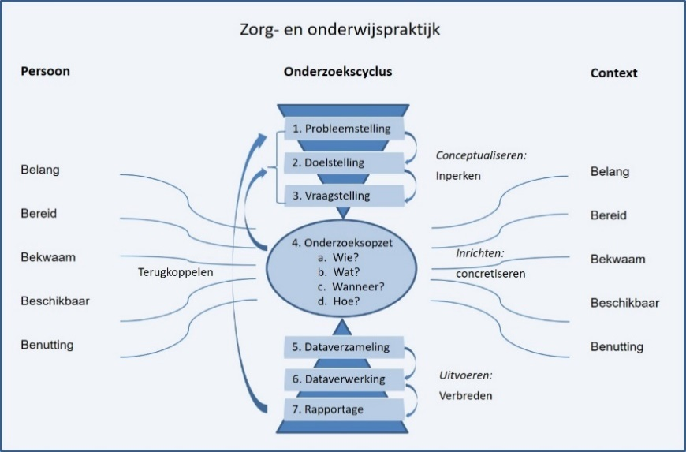
 | Checklist invullen voor Fase 1 Conceptualiseren

 | Checklist invullen voor Fase 2 Inrichten

 | Checklist invullen voor Fase 3A Data verzamelen

 | Checklist invullen voor Fase 3B Data verwerken

 | Checklist invullen voor Fase 3C Rapporteren

